TM

 | Topografia militară
 | Popa Ilie, 302, 12.11.2025
1 | Raportul constant de proporţionalitate între mărimile de pe hartă şi corespunzătoarele lor din teren se numeşte: | a
 | a) scara hărţii;
 | b) mărimea hărţii;
 | c) dimensiunile hărţii.

2 | Partea de sus a hărţii este orientată spre | c
 | a) Obiectivul din teren
 | b) Sud
 | c) Nord

3 | Prin punctele cardinale înţelegem: | c
 | a) obiectivele din teren
 | b) reperele din teren
 | c) Nord, Est, Sud şi Vest

4 | După gradul de accesibilitate, în afara reţelei de comunicaţie, terenul poate fi: | a
 | a) teren greu accesibil
 | b) abrupt - înclinarea pantei până la 60°
 | c) descoperit

5 | Regiunile deluroase se caracterizează prin: | b
 | a) înălţimi ce depăşesc 800 m. deasupra nivelului mării
 | b) diferenţe de nivel cuprinse între 100 şi 300 m.
 | c) pante foarte abrupte cu înclinare mai mare de 60°

6 | Terenul din punct de vedere tactic se apreciază după: (evidenţiaţi răspunsul incorect) | a
 | a) tipul vegetației din teren
 | b) gradul de accesibilitate
 | c) proprietăţile de observare şi mascare

7 | Valorile care determină poziţia punctelor pe hartă se numesc: | a
 | a) coordonate
 | b) axe de coordonate;
 | c) patrate

8 | Orientarea în teren fără hartă se face: | a
 | a) cu ajutorul busolei, după steaua polară, după soare şi ceas;
 | b) cu ajutorul riglei ofiţăreşti, cu ajutorul schemei terenului;
 | c) după nouri, după vînt, conform temperaturii aerului.

9 | Detaliile de planimetrie şi de relief faţă de care se determină locul de staţie se numesc: | c
 | a) puncte din teren.
 | b) puncte cardinale;
 | c) repere

10 | Teren greu accesibil: | a
 | a) zona este impracticabilă pentru un anumit tip de forţe sau necesită un efort prea mare pentru asigurarea mobilităţii acestora
 | b) deplasările şi manevra sunt posibile pe majoritatea direcţiilor
 | c) existenţa pantelor abrupte şi a vegetaţiei dese pot îngreuna executarea manevrei forţelor care acţionează în acest tip de teren

11 | Raportul care indică de câte ori sunt mic;orate toate liniile din teren la repreze în metri sau kilometri pe teren ce corespunde unui centimetru pe hartă se numeşte: | a
 | a) scară a hărţii
 | b) nomenclatura hărţii
 | c) valoarea scării.

12 | Reperele alese se numerotează: | a
 | a) de la stânga la dreapta, de la sine spre inamic
 | b) de la stânga la dreapta, de la inamic spre sine
 | c) de la dreapta la stânga, de la sine spre inamic

13 | Orientarea în teren fără hartă se poate efectua: (evidenţiaţi răspunsul incorect) | b
 | a) după soare şi ceas
 | b) cu ajutorul riglei ofiţăreşti, binoclului sau înălţătorului optic PSO-1
 | c) cu busola, după steaua polară

14 | Pe harta cu valoarea scării 1 : 25000 un centimetru pe hartă este egal cu: | c
 | a) 25 m. în teren
 | b) 2500 m. în teren
 | c) 250 m. în teren

15 | În dependenţă de înclinarea lor, pantele sunt accesibile pentru: (evidenţiaţi răspunsul incorect) | c
 | a) panta cu înclinare mai mică de 15° (pantă lină) - accesibilă pentru automobile, blindate pe roţi, tancuri
 | b) panta cu înclinare mai mică de 30° (pantă medie) - accesibilă pentru tehnica pe şenile
 | c) panta cu înclinare mai mare de 30° (pantă mare) - accesibilă pentru tancuri

16 | Azimutul magnetic este unghiul format între: | a
 | a) direcţia Nord şi direcţia spre punctul observat (reper)
 | b) două repere din teren
 | c) direcţia mişcării şi reperul din teren

17 | Harta poate fi orientată: (evidenţiaţi răspunsul incorect) | b
 | a) după liniile din teren sau busolă.
 | b) după durecţia spre inamic
 | c) după direcţiile spre obiectivele din teren

18 | Pe hărţile cu scara până la 1:50000 sistemul de coordonate este trasat peste: | a
 | a) 1 km.
 | b) 2 km.
 | c) 500 m.

19 | Pe hărţile militare scara hărţii este reprezentată sub două forme: | b
 | a) scara mare şi scara mică;
 | b) scară numerică şi scară grafică;
 | c) scara gradată.

20 | Citirea hărţii se efectuiază cu ajutorul: | a
 | a) semnelor convenţionale topografice;
 | b) coordonatelor punctelor din teren;
 | c) culorilor harții.

21 | Diferenţa dintre momentul izbucnirii flăcării armei de foc şi sunetului loviturii este de 6 sec. Care este distanţa până la arma de foc?
 | D = v*t , 340*6=2040m

22 | La orele 13.00 soarele se află în direcţia - Sud

23 | Descrieți metoda de apreciere a vitezei cursului de apă (râului) - Metoda de apreciere a vitezei cursului de apă constă în aruncarea unui obiect plutitor în râu și măsurarea timpului necesar pentru parcurgerea unei distanțe cunoscute Formula folosită este:v=d/t, v-volumul d-distanta, t-timpul

24 | Steaua polară se află permanent spre direcția: Nord

25 | Descrieți modul de determinare a azimutului obiectivului cu busola:Azimutul cu busola se stabilește simplu: ții busola dreaptă, o rotești până când acul arată Nordul, apoi îndrepți vizorul spre obiectivul dorit și citești valoarea gradată. Acea valoare este unghiul dintre Nord și direcția spre obiectiv, adică azimutul magnetic.

26 | Descrieți metoda de apreciere a punctelor cardinale după soare și ceasornic: Metoda de apreciere a punctelor cardinale după soare și ceasornic se face astfel: se ia un ceas analogic, se îndreaptă limba orelor spre soare, iar unghiul dintre limba orelor și cifra 12 se împarte în două. Linia care împarte acest unghi indică direcția Sud, iar opusul ei indică Nordul. Astfel, folosind poziția soarelui și ceasul, se pot determina punctele cardinale în orice moment al zilei.

27 | Indicați azimutul spre obiectiv (copac) - 30 grade
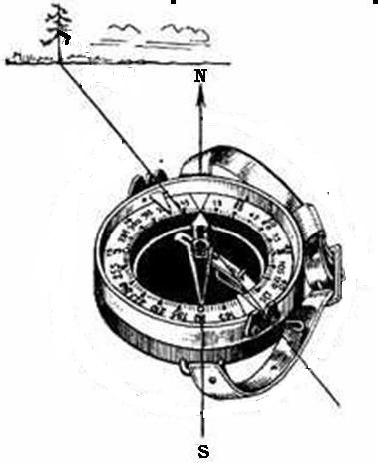

28 | Explicați semnul convențional din imagine: Semnul convențional indică un arbore izolat (mesteacăn) cu înălțimea de 12m, diametrul trunchiului de 0.25 m și lățimea coroanei de 6 m.
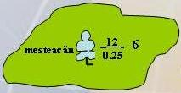

29 | Apreciați punctele cardinale (Nord, Sud) după Crucea bisericii:Altarul bisericilor ortodoxe indică Estul. Prin urmare, linia altar-intrare definește axa Est-Vest. Dacă ne orientăm cu fața spre altar (Est), Nordul se va afla la stânga (90°), iar Sudul la dreapta.

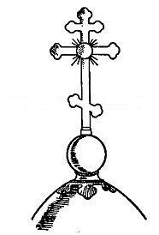

30 | Determinați distanța până la țintă?

 | D=567 m. D=(H*1000)/3,

